상품제안서
송월 호텔엑스34 1매+핸디 미니팬 선풍기 | 상품코드: S36953

 |  |  |  |  |  |  | 02-713-8555 | www.synergygift.co.kr
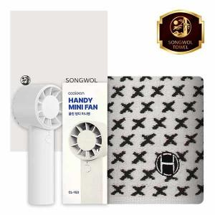

【상세/제작정보】 | <p>※자수인쇄 별도문의</p>

【인쇄/포장옵션】 | [타올] 실크, [타올] 자수, [선풍기] 레이저 / 포장지포장

【공급단가】 | 수량 | 50~ | 100~ | 500~ | 1,000~ | 3,000~
*VAT별도 | 단가 | 11,050원 | 10,450원 | 9,940원 | 9,690원 | 9,520원

【상품 URL】 | https://www.synergygift.co.kr:443/src/goods_detail.php?gdno=36953

